Еврошоп
Торговое оборудования из аллюминиевого профиля "Еврошоп"
Цвет материала ДСП: белый, серый, вишня, бук. Возможно изготовление мебели нестандартных размеров. Цвет алюминиевого профиля — любой по каталогу RAL.
Артикул | Описание изделия | Габаритные размеры (мм) длина,ширина,высота | Себест.,руб | Артикул | Наименование изделия | Габаритные размеры (мм) длина,ширина,высота | Себест.,руб
ПРА-01/05 ПРА-01/06 ПРА-01/07 ПРА-01/08 ПРА-01/09 ПРА-01/10 | Прилавок рабочий ________________ Со стороны продавца открытый доступ, одна полка ДСП. | 500х500х900 600х500х900 700х500х900 800х500х900 900х500х900 1000х500х900 | 2821 3029 3237 3445 3640 3848 | ВДА-02/08Р ВДА-02/09Р ВДА-02/10Р | Витрина демонстрационная без фриза ________________ Высота тарника 500 мм. Дополнительный прогон в демонстр. части. 2 дверки в тарнике, 2 пары дверок в демонстрационной части распашные с замками. 3 стеклянные полки. | 800х500х2000 900х500х2000 1000х500х2000 | 9178 9724 10270
ПДА-01/05 ПДА-01/06 ПДА-01/07 ПДА-01/08 ПДА-01/09 ПДА-01/10 | Прилавок демонстрационный ________________ Со стороны продавца открытый доступ, высота демонстрационной части 250 мм. | 500х500х900 600х500х900 700х500х900 800х500х900 900х500х900 1000х500х900 | 3250 3484 3718 3965 4199 4433 | ВДА-02/08Р ВДА-02/09Р ВДА-02/10Р | Витрина демонстрационная без фриза (раздвижные дверки) ________________ Высота тарника 500 мм. Дополнительный прогон в демонстр. части. 2 дверки в тарнике распашные, 2 пары дверок в демонстрационной части на Ш- образном профиле с замками. 3 стеклянные полки. | 800х500х2000 900х500х2000 1000х500х2000 | 8931 9503 10075
ПДА-01/05а ПДА-01/06а ПДА-01/07а ПДА-01/08а ПДА-01/09а ПДА-01/10а | Прилавок демонстрационный (аквариум) ________________ Подиум глухой. Со стороны продавца открытый доступ, высота демонстрационной части 650 мм. | 500х500х900 600х500х900 700х500х900 800х500х900 900х500х900 1000х500х900 | 3250 3484 3718 3965 4199 4433 | ВДА-02/08Ф ВДА-02/09Ф ВДА-02/10Ф | Витрина демонстрационная с фризом (раздвижные дверки) ________________ Высота фриза 150 мм. Высота тарника 500 мм. 2 дверки в тарнике распашные, 2 дверки в демонстрационной части распашные с замками. 3 стеклянные полки. | 800х500х2200 900х500х2200 1000х500х2200 | 9633 10205 10790
ПРА-01/05у | Прилавок рабочий угловой ________________ Прилавок закрытый | 500х500х900 | 2821 | ВДА-02/08ФР ВДА-02/09ФР ВДА-02/10ФР | Витрина демонстрационная с фризом (раздвижные дверки) ________________ Высота фриза 150 мм. Высота тарника 500 мм. Дополнительный прогон в демонстр. части. 2 дверки в тарнике распашные, 2 пары дверок в демонстрационной части распашные с замками. 3 стеклянные полки. | 800х500х2200 900х500х2200 1000х500х2200 | 10088 10712 11349
ПРА-01/05у | Прилавок рабочий угловой ________________ Со стороны продавца открытый доступ, одна полка ДСП. | 500х500х900 | 2964 | ВДА-02/08ФР ВДА-02/09ФР ВДА-02/10ФР | Витрина демонстрационная с фризом (распашные дверки) ________________ Высота фриза 150 мм. Высота тарника 500 мм. Дополнительный прогон в демонстр. части. 2 дверки в тарнике распашные, 2 дверки в демонстрационной части распашные с замками. 3 стеклянные полки. | 800х500х2200 900х500х2200 1000х500х2200 | 10335 10933 11544
ПДА-01/05у | Прилавок демонстрационный (угловой) ________________ Прилавок имеет 2 стеклянные полки: 1 полка на прогонах, 1 полка на полкодержателях, 2 стеклянные дверцы, дно — ДСП. | 500х500х900 | 4095 | ВДА-02/09Ф ВДА-02/10Ф | Витрина демонстрационная с фризом (дополнительная опора). ________________ Высота фриза 150 мм. Высота тарника 500 мм. Дополнительный профиль с опорой, 2 дверки в тарнике, 2 дверки в демонстрационной части распашные с замками. 3 стеклянные полки. |  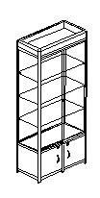 900х500х2200 1000х500х2200 | 10920 11505
ПРА-02/08 ПРА-02/09 ПРА-02/10 | Прилавок рабочий ________________ Со стороны продавца открытый доступ, одна полка ДСП. | 800х600х1000 900х600х1000 1000х600х1000 | 4849 5161 5486 | ВДА-02/05У | Витрина демонстрационная без фриза (угловая) ________________ Высота тарника 500 мм. 1 дверка в тарнике и 1 в демонстрационной части с замками. 3 стеклянные полки. | 500х500х2200 | 6656
ПДА-02/08 ПДА-02/09 ПДА-02/10 | Прилавок демонстрационный ________________ Со стороны продавца открытый доступ, одна полка ДСП. Высота демонстрационной части 280 мм | 800х600х1000 900х600х1000 1000х600х1000 | 4914 5239 5551 | ВДА-02/05ФУ | Витрина демонстрационная с фризом (угловая) ________________ Высота фриза 150 мм, тарника 500 мм. 1 дверка в тарнике и 1 в демонстрационной части с замками. 3 стеклянные полки. | 500х500х2200 | 7553
ПРА-02/06у | Прилавок рабочий угловой ________________ Со стороны продавца открытый доступ. Высота демонстрационной части 280 мм | 1000х1000х1000 | 6955 | СА-01/08 СА-01/09 СА-01/10 | Стеллаж ________________ Стеллаж открытый. 5 полок ДСП. Дополнительный прогон в средней части стеллажа. | 800х500х2100 900х500х2100 1000х500х2100 | 5954 6357 6757
ВДА-01/08 ВДА-01/09 ВДА-01/10 | Витрина демонстрационная ________________ Со стороны продавца открытый доступ. Высота тарника 500 мм. Одна стеклянная полка. | 800х500х1350 900х500х1350 1000х500х1350 | 4979 5278 5577 | КХА-01/10 | Камера хранения ________________ Профиль. Наполнение ДСП. Дверки с замками. | 1000х300х2100 | 13377
ВДА-02/05 | Витрина демонстрационная без фриза ________________ Высота тарника 500 мм. Дверки в тарнике и в демонстрационной части распашные, с замками. 3 стеклянные полки. | 500х500х2000 | 6474 | КК-01/05 | Кассовая кабина ________________ Высота стола 900 мм. Дверки с замками. В средней части кабины стеклянные дверки на Ш-образном профиле с замком. | 1000х500х1800 | 7488
ВДА-02/05Ф | Витрина демонстрационная с фризом ________________ Высота фриза 150 мм. Высота тарника 500 мм. Дверки в тарнике и в демонстрационной части распашные, с замками. 3 стеклянные полки. | 500х500х2200 | 7358 | ПА-01/10 | Примерочная кабина ________________ Профиль. Наполнение ДСП. | 1000х1000х2100 | 8,177
ВДА-02/08 ВДА-02/09 ВДА-02/10 | Витрина демонстрационная без фриза ________________ Высота тарника 500 мм. 2 дверки в тарнике, 2 дверки в демонстрационной части распашные с замками. 3 стеклянные полки. | 800х500х2000 900х500х2000 1000х500х2000 | 8398 8918 9438 | СЭА-01/10 | Стеллаж с эконом-панелью ________________ Экономпанель. Подиум глухой. Высота подиума 250 мм. | 1200х500х2250 | 6331

Лето
 |  |  |  |  |  | 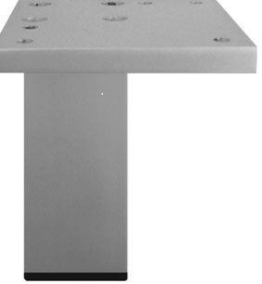

Стеклянные витрины и прилавки «ЛЕТО»
Полки устанавливаются «на лесенку» из сварного прута 6 мм, по высоте не регулируются. Замки для распашных дверок входят в стоимость витрин. Возможна зеркальная задняя стенка. Стекло — марка М1 — 5 мм, полированное (еврокромка). ЛДСП толщиной 16 мм и 22 мм (стандартные цвета: серый, бук светлый, вишня).
Артикул | Описание изделия | Габаритные размеры (мм) длина,ширина,высота | Цена,руб | Артикул | Наименование изделия | Габаритные размеры (мм) длина,ширина,высота | Цена,руб
371001 | Витрина стеклянная,с распашной дверкой,верхние и нижние топы ДСП 22мм | 440х370х1650 | 3,133 | Левая 371004 Правая 371005 | Прилавок стеклянный,с дверками, нижний топ 22мм ДСП | 850x370x915 | 2,964
371003 | Прилавок стеклянный,с дверками, крыша-стекло, нижний топ 22мм ДСП | 850x370x915 | 3406 | 000063 | Опора |  | 109
Левая 371006 Правая 371007 | Прилавок стеклянный,с дверками,верхний и нижний топ 22мм ДСП | 1257x370x915 | 4862 | 000134 | Опора |  | 78
371002 | Витрина стеклянная,с распашными дверками,,верхние и нижние топы ДСП 22мм | 850х370х1650 | 4771

Логос
Серия прилавков «ЛОГОС»
Цвет материала ДСП: белый, пепельный (Серый). Кромка ПВХ 0,4 мм в тон. Древесная структура цвета ЛДСП повышает цену на 5 %, не стандартный цвет на 10 %. Срок изготовления - от 3-х до 7 - и рабочих дней.
Артикул | Описание изделия | Габаритные размеры (мм) длина,ширина,высота | Цена, руб. | Артикул | Наименование изделия | Габаритные размеры (мм) длина,ширина,высота | Цена, руб.
РП | Прилавок рабочий, верх ДСП | 900х500х900 | 2,301 | РПП | Прилавок рабочий, верх постформинг | 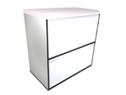 900х500х900 | 3,159
ПРВ | Прилавок рабочий угловой* (внутренний), верх ДСП | 900х500х900 | 1755 | ПРН | Прилавок рабочий угловой* (наружный), верх ДСП | 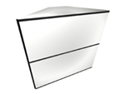 500х500х900 | 2,106
ПРН (п) | Прилавок рабочий угловой* (наружный), верх постформинг | 500х500х900 | 3042 | ПРВ (п) | Прилавок рабочий угловой* (внутренний), верх постформинг | 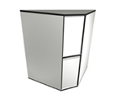 500х500х900 | 2,678
ДП | Прилавок демонстрацион-ный | 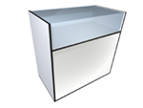 900х500х900 | 2301 | ДПП | Прилавок демонстрацион-ный, с одной полкой | 900х500х900 | 2,522
ПВД | Витрина - прилавок, демонстрационный. | 900х500х1260 | 3328

Истра
Стеклянные витрины и прилавки. Серия «Истра».
Замки для распашных дверок входят в стоимость витрин. Возможна зеркальная задняя стенка. Стекло — марка М1. 5, 6 мм полированное (еврокромка). ЛДСП толщиной 16 мм (стандартные цвета: белый, бук светлый).
Артикул | Описание изделия | Габаритные размеры (мм) длина,ширина,высота | Цена, руб. | Артикул | Наименование изделия | Габаритные размеры (мм) длина,ширина,высота | Цена, руб.
И-102Н | Витрина стеклянная с дверками, крыша — стекло, подиум — 250 мм. | 1020х450х1800 | 6,357 | И-102ВД | Витрина стеклянная с дверками, крыша — стекло, подиум — 500 мм, дверки. | 1020х450х2050 | 7553
И-104Н | Витрина стеклянная с дверками, крыша — ДСП, подиум — 250 мм. | 1020х450х1900 | 7605 | И-104ВД | Витрина стеклянная с дверками, крыша — ДСП, подиум — 500 мм, дверки. | 1020х450х2050 | 7995
И-152Н | Витрина стеклянная с дверками, крыша — стекло, подиум — 250 мм. | 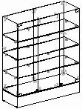 1520х450х1800 | 8541 | И-152ВД | Витрина стеклянная с дверками, крыша — стекло, подиум — 500 мм, дверки. | 1520х450х2150 | 10374
И-154Н | Витрина стеклянная с дверками, крыша — ДСП, подиум — 250 мм. | 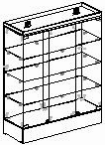 1520х450х1900 | 9087 | И-154ВД | Витрина стеклянная с дверками, крыша — ДСП, подиум — 500 мм, дверки. | 1520х450х2150 | 10881
И-54Н | Пенал стеклянный с дверками, крыша — ДСП, подиум — 250 мм. | 520х450х1900 | 4459 | И-54ВД | Пенал стеклянный с дверками, крыша — ДСП, подиум — 500 мм, дверки. | 520х450х2150 | 5122
И-152ВН | Витрина стеклянная с дверками, крыша — стекло, подиум — 250 мм. | 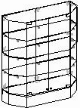 1520х450х1800 | 8658 | И-104ВН | Витрина стеклянная с дверками, крыша — ДСП, подиум — 500 мм, дверки. | 1020х450х2150 | 7111
И-154ВН | Пенал стеклянный с дверками, крыша — ДСП, подиум — 250 мм. | 1520х450х1900 | 9438 | И-154ВВ | Витрина стеклянная с дверками, крыша — ДСП, подиум — 500 мм, дверки. | 1520х450х2150 | 10036
И-102ВВ | Витрина стеклянная с дверками, крыша — стекло, подиум — 250 мм. | 1020х450х2050 | 6903 | И-104ВВ | Витрина стеклянная с дверками, крыша — ДСП, подиум — 500 мм, дверки. | 1020х450х2150 | 7566
И-104 УН | Витрина стеклянная с дверками, крыша — ДСП, подиум — 250 мм. | 1120х650х1900 | 7566 | И-104УВ | Витрина стеклянная с дверками, крыша — ДСП, подиум — 500 мм, дверки. | 1120х650х2150 | 8086
И-64 | Витрина стеклянная с дверками, крыша — ДСП, подиум — 250 мм. | 800х690х1900 | 7254 | И-62 | Витрина стеклянная с дверками, крыша — ДСП, подиум — 250 мм, дверки. | 800х690х1800 | 6396
И-104 | Прилавок стеклянный с дверками, крыша — ДСП, подиум — 100 мм. | 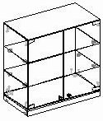 1020х540х990 | 4693 | И-102 | Прилавок стеклянный с дверками, крыша — стекло, подиум — 100 мм | 1020х540х990 | 4,745
И-106 | Прилавок стеклянный с дверками, крыша — стекло, подиум — 250 мм. | 1020х540х990 | 4342 | И-152 | Прилавок стеклянный с дверками, крыша — стекло, подиум — 100 мм | 1520х540х990 | 6357
И-108 | Прилавок стеклянный с дверками, крыша — ДСП, подиум — 250 мм. | 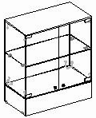 1520х540х990 | 6227 | И-158 | Прилавок стеклянный с дверками, крыша — ДСП, подиум — 250 мм | 1520х540х990 | 5746
И-154 | Прилавок стеклянный с дверками, крыша — ДСП, подиум — 100 мм. | 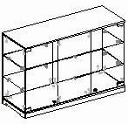 1520х540х990 | 6227 | И-106У | Прилавок стеклянный с дверками, крыша — стекло, подиум — 250 мм | 1120х650х990 | 4173
И-156 | Прилавок стеклянный с дверками, крыша — стекло, подиум — 250 мм. | 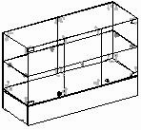 1520х540х990 | 5720

 |  |  |  |  |  | 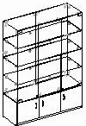 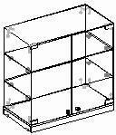 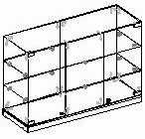 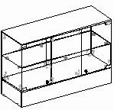 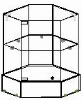

МЕТА
Торговое оборудование «МЕТА»
Стандартный цвет стеллажа — 9010 матовый, цвет декоративных элементов (цоколь, верхняя панель) — 5017, 3020, 1018, 6024 по каталогу RAL.
Артикул | Описание изделия | Габаритные размеры (мм) длина,ширина,высота | Цена, руб. | Артикул | Наименование изделия | Габаритные размеры (мм) длина,ширина,высота | Цена, руб.
СРМ - 1000 | Прилавок рабочий, с подсумником | 1000х600х900 | 4,693 | СВМ - 1000 | Витрина демонстрацион-ная, две полки — стекло | 1000х600х1650 | 5,005
СМ - 1000 | Прилавок демонстрацион-ный | 1000х600х900 | 3055 | СТМ - 600 | Витрина демонстрацион-ная, пять полок — стекло | 600х400х2100 | 6,409
СМ(1) - 1000 | Прилавок демонстрацион-ный, с одной стеклянной полкой | 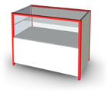 1000х600х900 | 3230 | СТМ - 1000 | Витрина демонстрацион-ная с фризом, пять полок — стекло | 1040х400х2100 | 8,151
СМ(2) - 1000 | Прилавок демонстрацион-ный, две стеклянные полки | 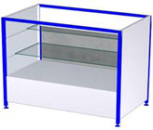 1000х600х900 | 3380 | СТМД | Витрина демонстрацион-ная с фризом, три полки — стекло | 1040х400х2100 | 7,618
СРМ - 500 | Прилавок рабочий | 500х600х900 | 3185 | СТММ - 1000 | Витрина демонстрацион-ная с фризом, четыре полки — стекло | 1040х400х2100 | 5,148
СМу - 1000 | Прилавок угловой рабочий | 900х600х900 | 5057 | СТМО - 1000 | Витрина демонстрацион-ная с фризом, три полки — стекло | 1040х400х2100 | 6708
СВМ - 600 | Прилавок рабочий | 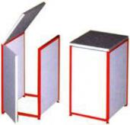 600х600х900 | 3302 | СТМТ - 1000 | Витрина демонстрацион-ная с фризом, четыре полки — стекло | 1040х400х2100 | 7,267
СВ - 600 | Дверь-проход | 500х600х900 | 2158 | СТМТу - 1000 | Витрина демонстрацион-ная с фризом, угловая | 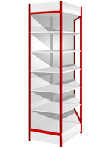 1040х400х2100 | 4511
СМу - 600 | Прилавок рабочий угловой | 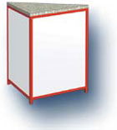 600х600х900 | 2496 | СТу - 1000 | Витрина демонстрацион-ная с фризом, угловая, четыре полки — стекло | 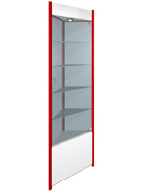 400х400х2100 | 3,211

